07 03 2022
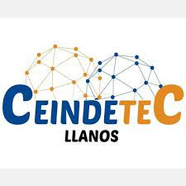 |  |  | CONTRATO 002
 |  |  | INFORME DIARIO DE AVANCE DE OBRA |  |  |  |  | CONSECUTIVO 002
 |  |  | CEINDETEC LLANOS |  |  |  |  | FECHA
 |  |  |  |  |  |  |  | 2022-03-07

PROYECTO No.: |  | 002
OBJETO PROYECTO: |  | FORTALECIMIENTO DE CAPACIDADES PARA LA INNOVACIÓN EDUCATIVA EN INSTITUCIONES OFICIALES MEDIANTE EL USO DE TECNOLOGÍAS DE LA INFORMACIÓN Y LAS COMUNICACIONES EN EL MARCO DE LA MODALIDAD DE ALTERNANCIA EN EL DEPARTAMENTO DE LA GUAJIRA”.
CONTRATISTA: |  | SERVICIOS GENERALES Y ESPECIALIZADOS DE COLOMBIA S.A.S.
INTERVENTOR: |  | G.V Ltda
SUPERVISOR: |  | SECRETARIA DE EDUCACION

PROYECTO CONTRATO DE 002:

VALOR INICIAL: | N.A
VALOR ADICIONAL: | N.A
FECHA DE INICIACIÓN: | ?
FECHA DE TERMINACIÓN INICIAL: | ?
PRORROGA: | N.A
PLAZO ACTUALIZADO: | ?
FECHA DE SUSPENSIÓN: | N.A
FECHA DE REINICIO: | N.A
FECHA DE TERMINACIÓN: | ?
ACTIVIDADES REALIZADAS EN EL DIA
2022-03-07 |  |  |  |  |  |  |  |  | ESTADO DEL TIEMPO | SOLEADO
inicio de activdaades de adecuacion en el salon de la sede educativa Escuela Mixta Emira Armenta se retira la capa de pintura desgastada por el tiempo y la que se encuetra sucia o con humedad
ACTIVIDADES A REALIZAR EN EL SIGUIENTE DIA
resanes en los muros del aula estucado y acabados de paredes pintur muros en el salon de clase

REGISTRO FOTOGRÁFICO
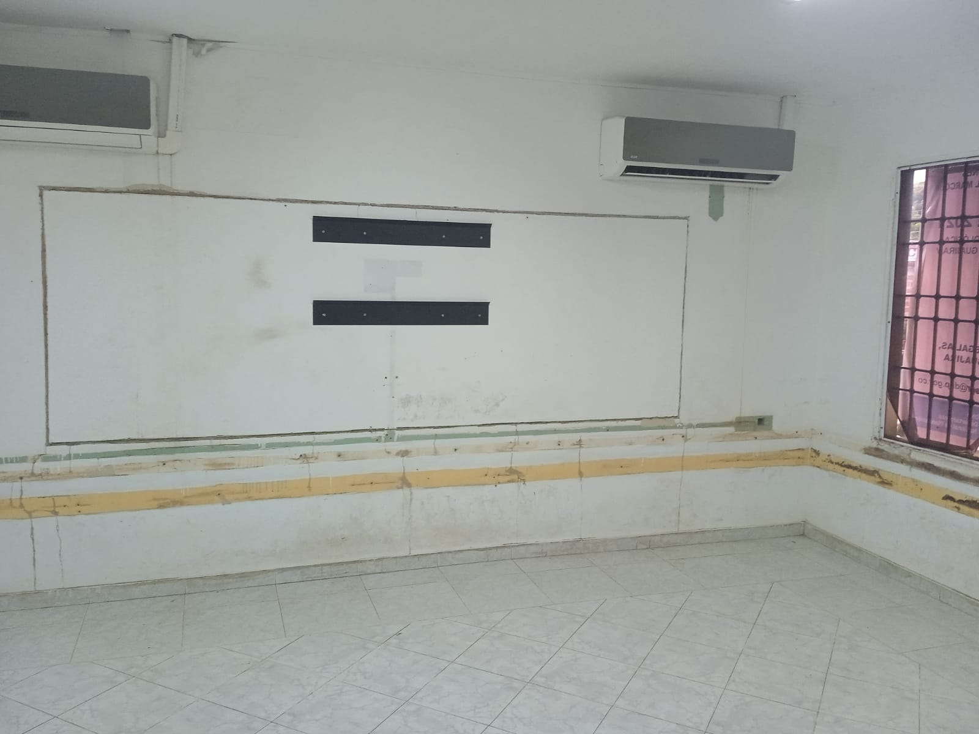 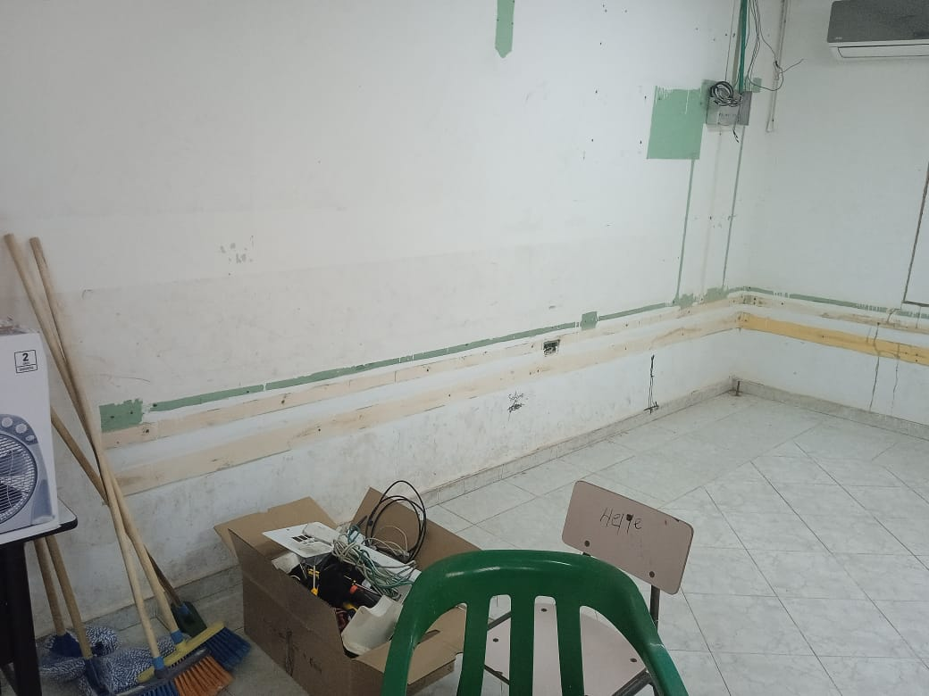 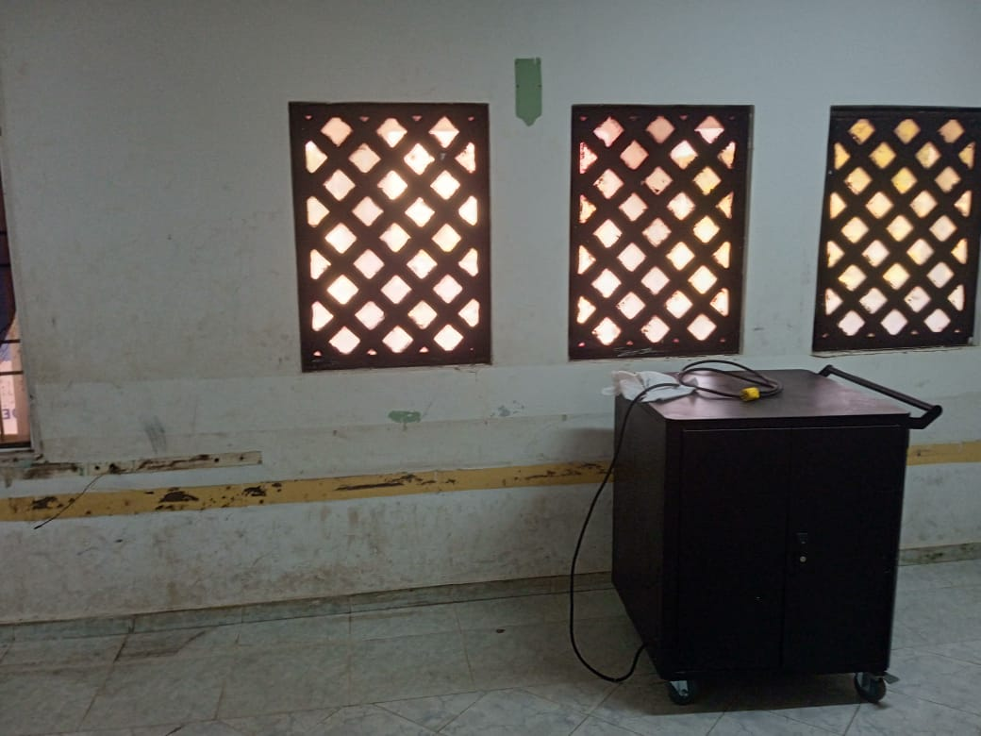 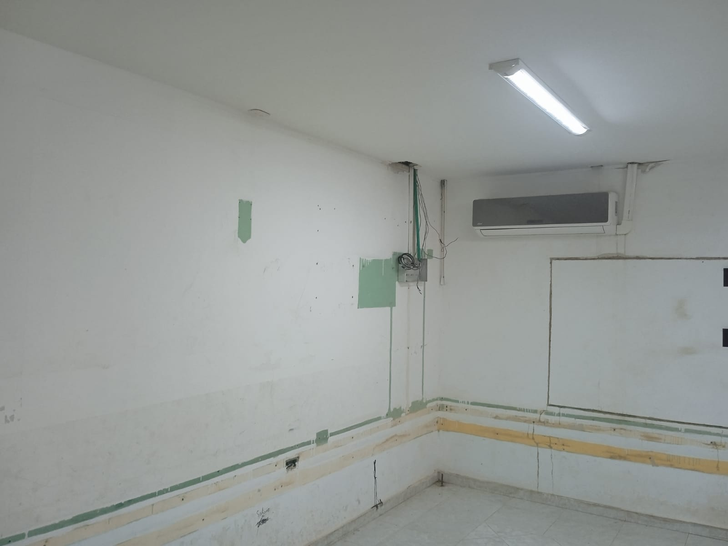 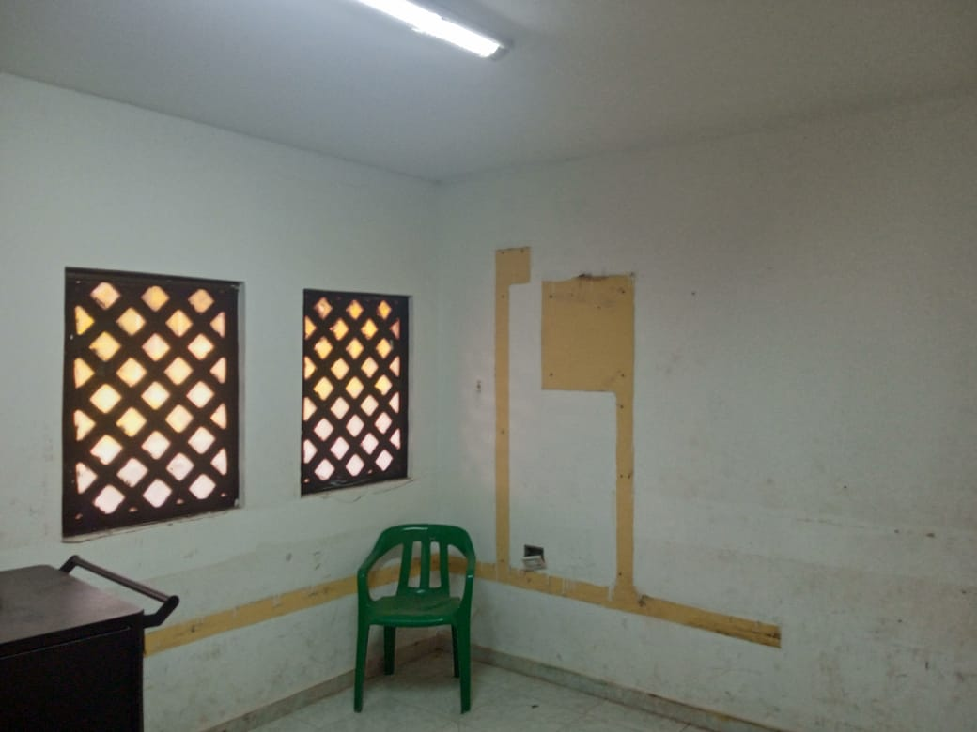 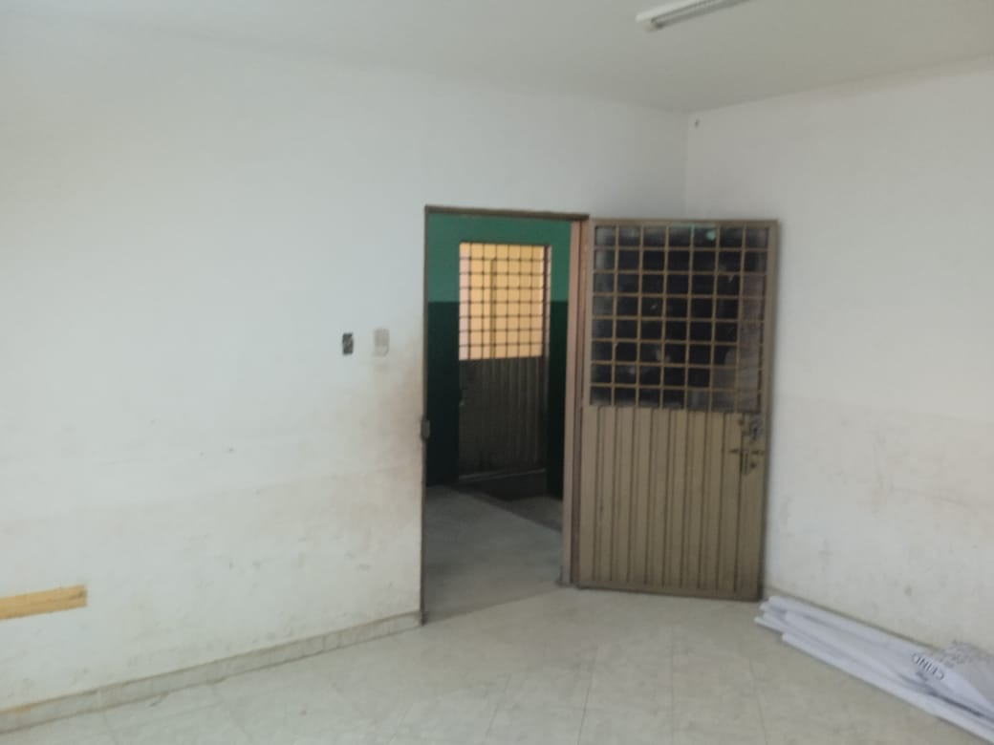

OBSERVACIONES |  |  |  |  |  |  |  | SUPERVISOR
DESCRIPCION |  |  |  | UBICACIÓN | UNIDAD | CANTIDAD | TOTAL

 |  |  |  |  |  |  |  | Firma
 |  |  |  |  |  |  |  | Nombre: | XXXXXXXXX
 |  |  |  |  |  |  |  | Cargo

08 03 2022
 |  |  | CONTRATO 002
 |  |  | INFORME DIARIO DE AVANCE DE OBRA |  |  |  |  | CONSECUTIVO 002
 |  |  | CEINDETEC LLANOS |  |  |  |  | FECHA
 |  |  |  |  |  |  |  | 2022-03-08

PROYECTO No.: |  | 002
OBJETO PROYECTO: |  | FORTALECIMIENTO DE CAPACIDADES PARA LA INNOVACIÓN EDUCATIVA EN INSTITUCIONES OFICIALES MEDIANTE EL USO DE TECNOLOGÍAS DE LA INFORMACIÓN Y LAS COMUNICACIONES EN EL MARCO DE LA MODALIDAD DE ALTERNANCIA EN EL DEPARTAMENTO DE LA GUAJIRA”.
CONTRATISTA: |  | SERVICIOS GENERALES Y ESPECIALIZADOS DE COLOMBIA S.A.S.
INTERVENTOR: |  | G.V Ltda
SUPERVISOR: |  | SECRETARIA DE EDUCACION

PROYECTO CONTRATO DE 002:

VALOR INICIAL: | N.A
VALOR ADICIONAL: | N.A
FECHA DE INICIACIÓN: | ?
FECHA DE TERMINACIÓN INICIAL: | ?
PRORROGA: | N.A
PLAZO ACTUALIZADO: | ?
FECHA DE SUSPENSIÓN: | N.A
FECHA DE REINICIO: | N.A
FECHA DE TERMINACIÓN: | ?
ACTIVIDADES REALIZADAS EN EL DIA
2022-03-08 |  |  |  |  |  |  |  |  | ESTADO DEL TIEMPO | SOLEADO
continuacion del trabajo de adecuacion del aula se realiza resanes en los muros del aula con mortero impermeabilizado, se estuca y se lija se realiza actividad de pintura de muros en el salo de clase
ACTIVIDADES A REALIZAR EN EL SIGUIENTE DIA
limipeza de ventanas y de vidrios para posteriormente pintar mantenimiento de la puerta metalica corrigiendo en el nivel de la puerta lijar y pintar puerta.

REGISTRO FOTOGRÁFICO
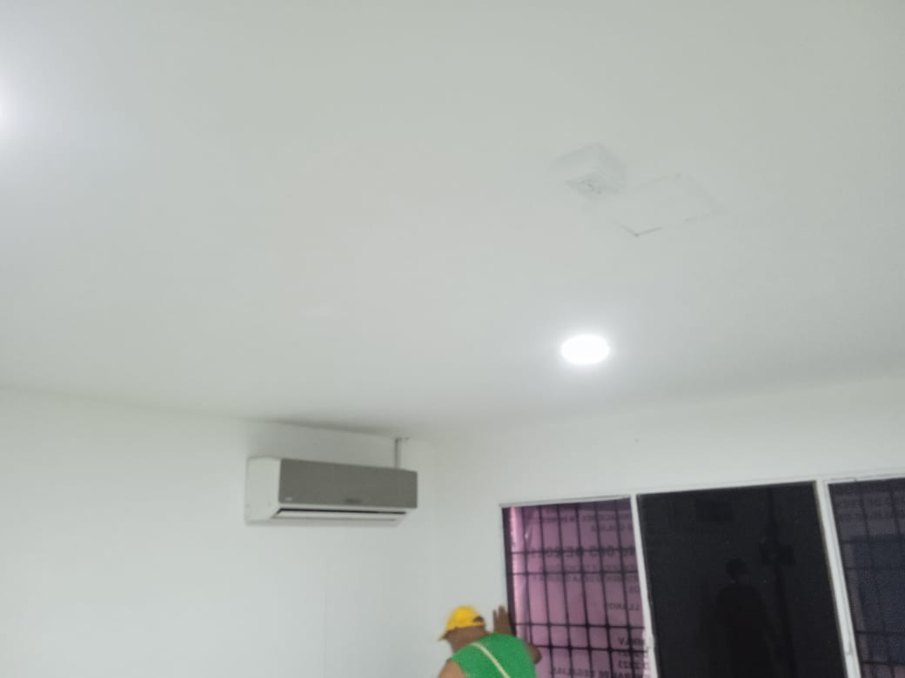 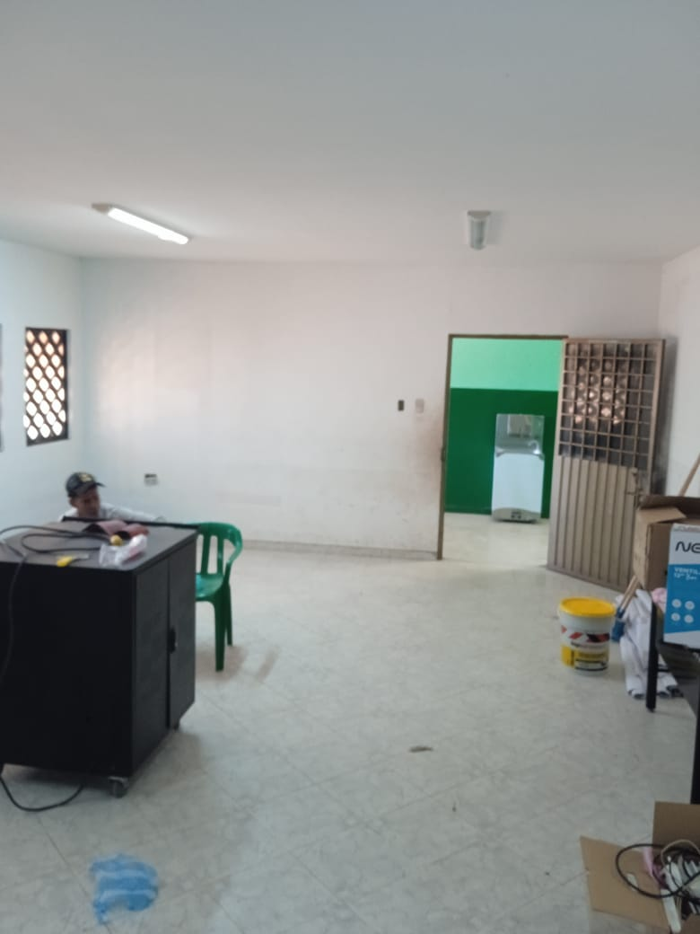 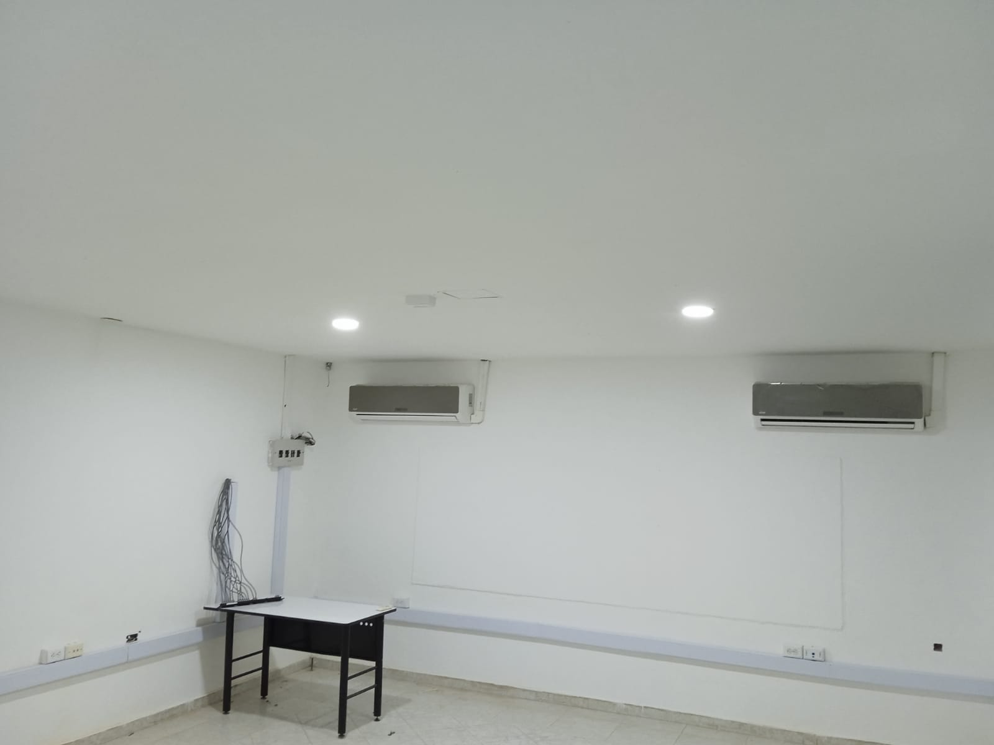 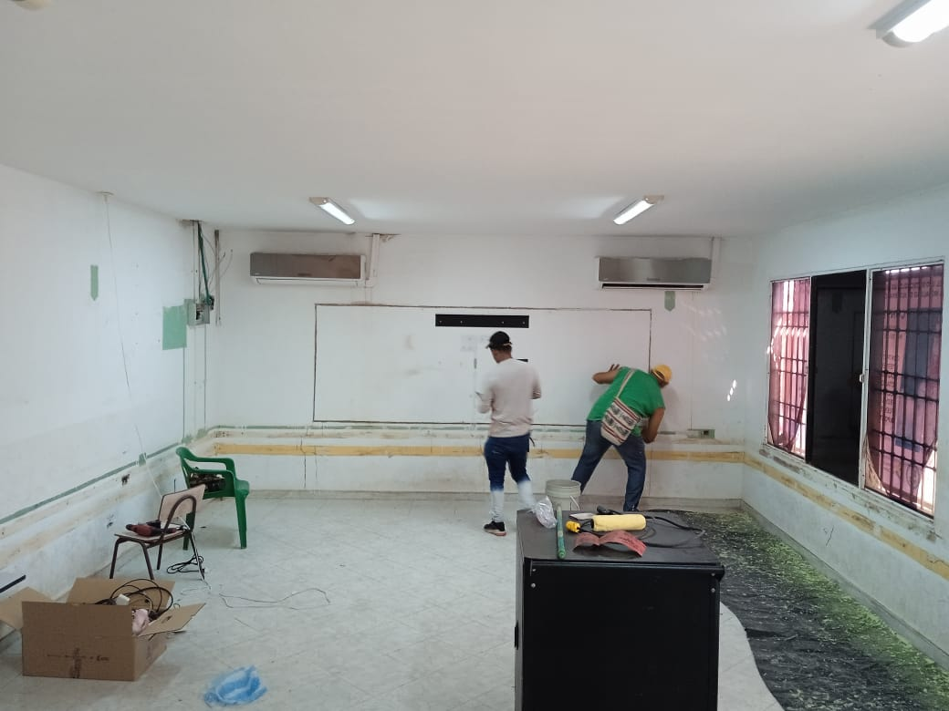 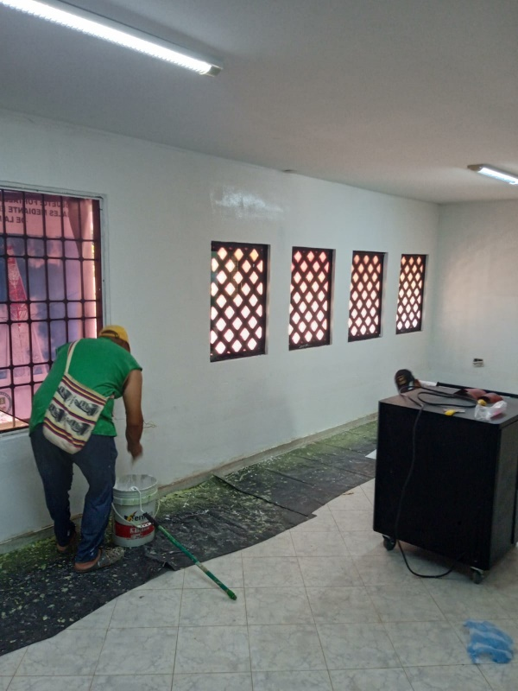

OBSERVACIONES |  |  |  |  |  |  |  | SUPERVISOR
DESCRIPCION |  |  |  | UBICACIÓN | UNIDAD | CANTIDAD | TOTAL

 |  |  |  |  |  |  |  | Firma
 |  |  |  |  |  |  |  | Nombre: | XXXXXXXXX
 |  |  |  |  |  |  |  | Cargo

09 03 2022
 |  |  | CONTRATO 002
 |  |  | INFORME DIARIO DE AVANCE DE OBRA |  |  |  |  | CONSECUTIVO 002
 |  |  | CEINDETEC LLANOS |  |  |  |  | FECHA
 |  |  |  |  |  |  |  | 2022-03-09

PROYECTO No.: |  | 002
OBJETO PROYECTO: |  | FORTALECIMIENTO DE CAPACIDADES PARA LA INNOVACIÓN EDUCATIVA EN INSTITUCIONES OFICIALES MEDIANTE EL USO DE TECNOLOGÍAS DE LA INFORMACIÓN Y LAS COMUNICACIONES EN EL MARCO DE LA MODALIDAD DE ALTERNANCIA EN EL DEPARTAMENTO DE LA GUAJIRA”.
CONTRATISTA: |  | SERVICIOS GENERALES Y ESPECIALIZADOS DE COLOMBIA S.A.S.
INTERVENTOR: |  | G.V Ltda
SUPERVISOR: |  | SECRETARIA DE EDUCACION

PROYECTO CONTRATO DE 002:

VALOR INICIAL: | N.A
VALOR ADICIONAL: | N.A
FECHA DE INICIACIÓN: | ?
FECHA DE TERMINACIÓN INICIAL: | ?
PRORROGA: | N.A
PLAZO ACTUALIZADO: | ?
FECHA DE SUSPENSIÓN: | N.A
FECHA DE REINICIO: | N.A
FECHA DE TERMINACIÓN: | ?
ACTIVIDADES REALIZADAS EN EL DIA
2022-03-09 |  |  |  |  |  |  |  |  | ESTADO DEL TIEMPO | SOLEADO
continuando con el desarrollo de las actividades de adecuacion en la instituciones se realiza limipeza de ventanas y de vidrios para posteriormente pintar se hace mantenimiento de la puerta metalica cambiandole visagras en mal estado, corrigiendo en el nivel de la puerta y se lija y se pinta. el proceso se llevo a cabo en el transucrso de tres dias
ACTIVIDADES A REALIZAR EN EL SIGUIENTE DIA

REGISTRO FOTOGRÁFICO
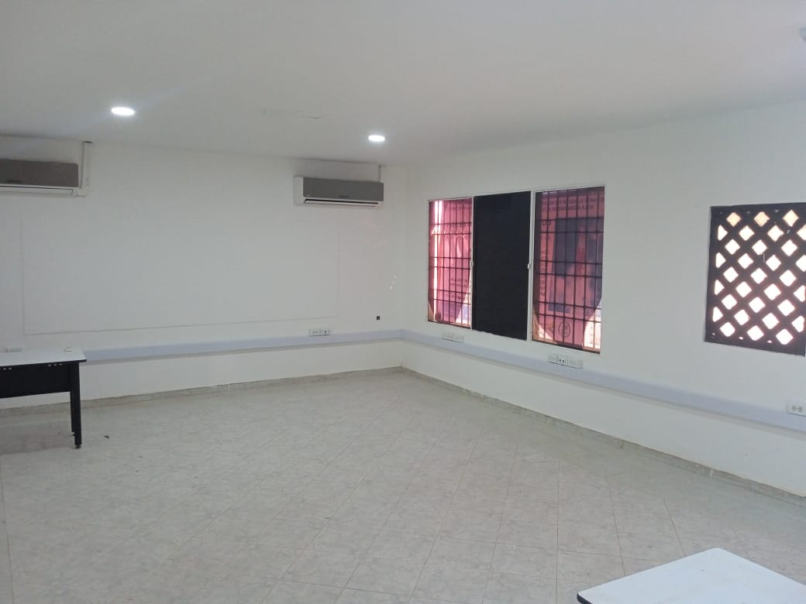 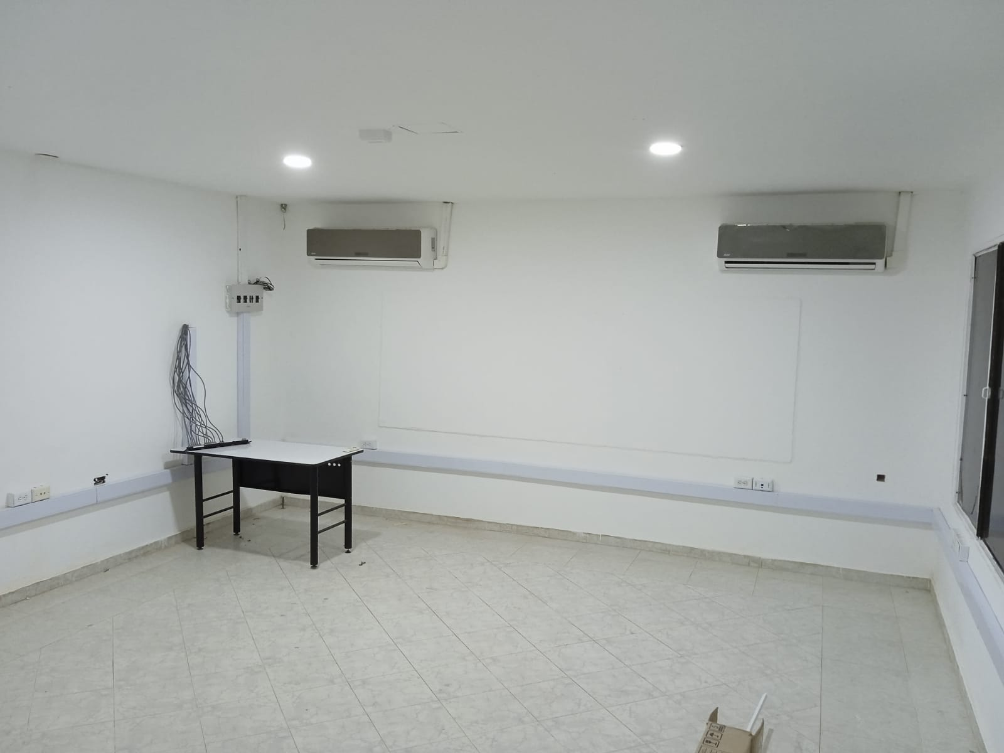 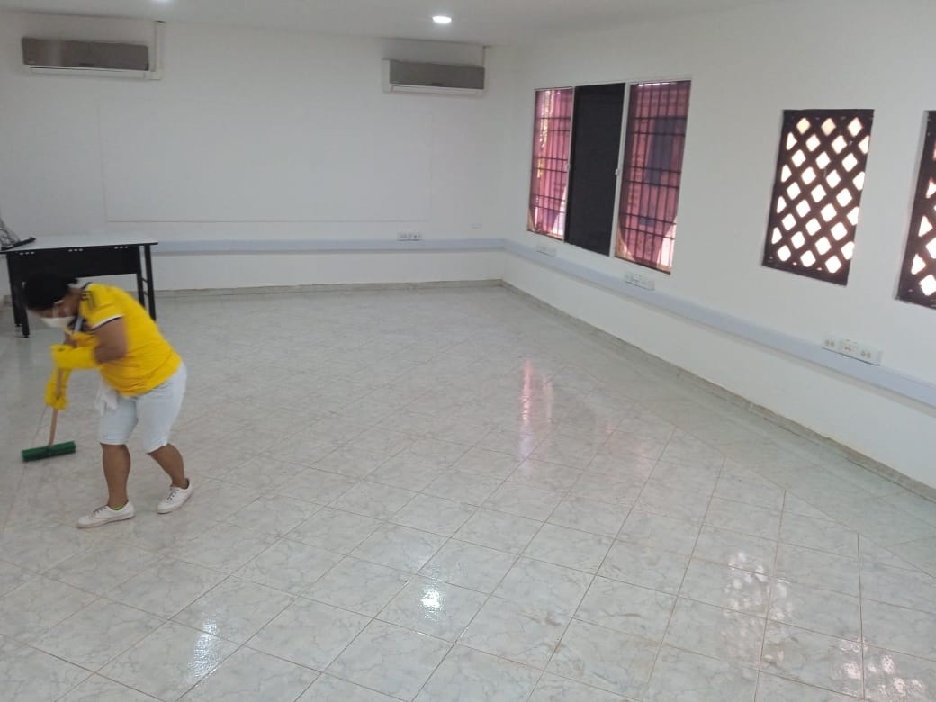 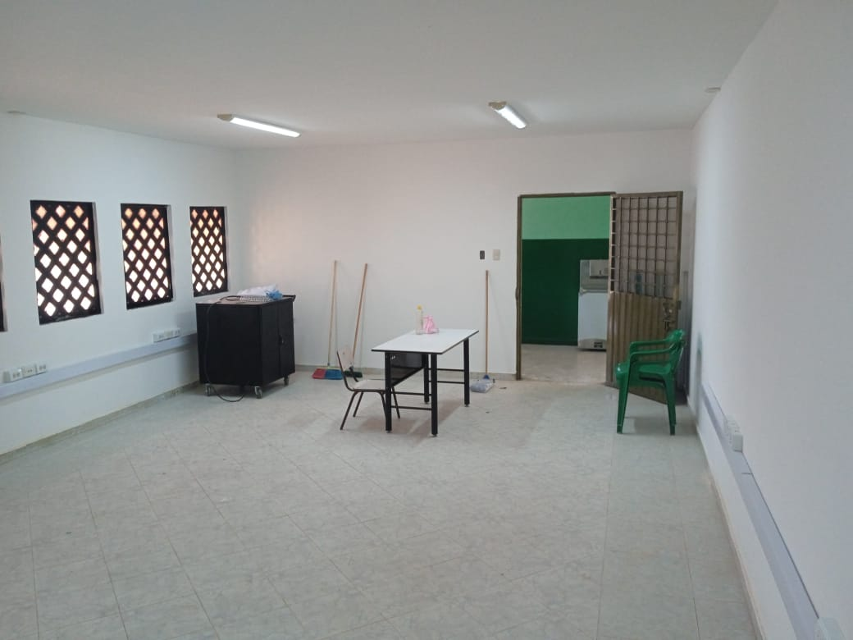 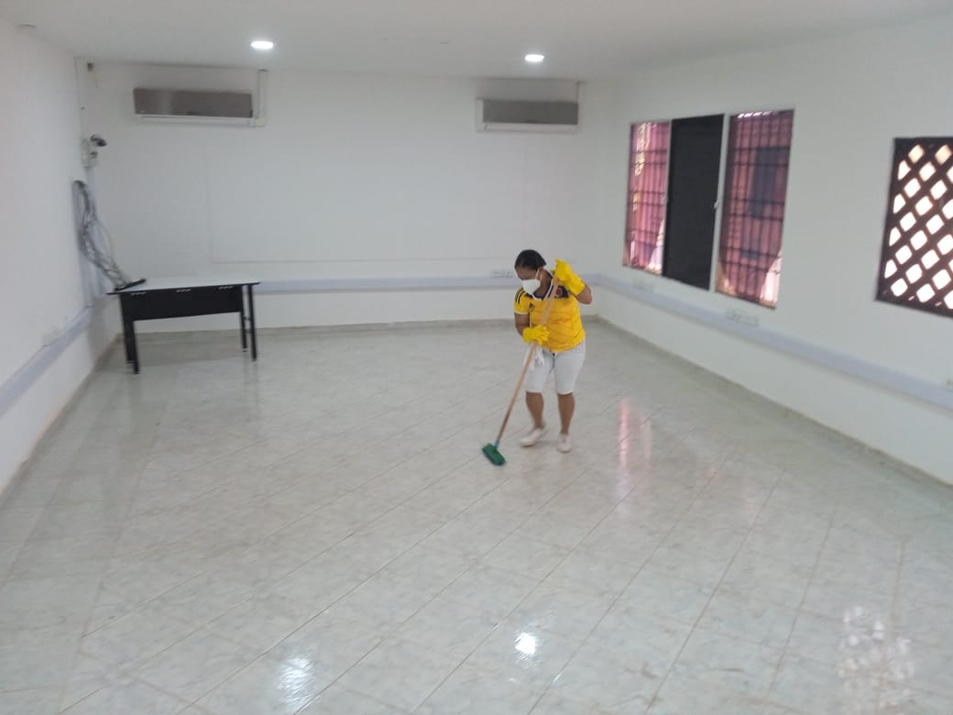 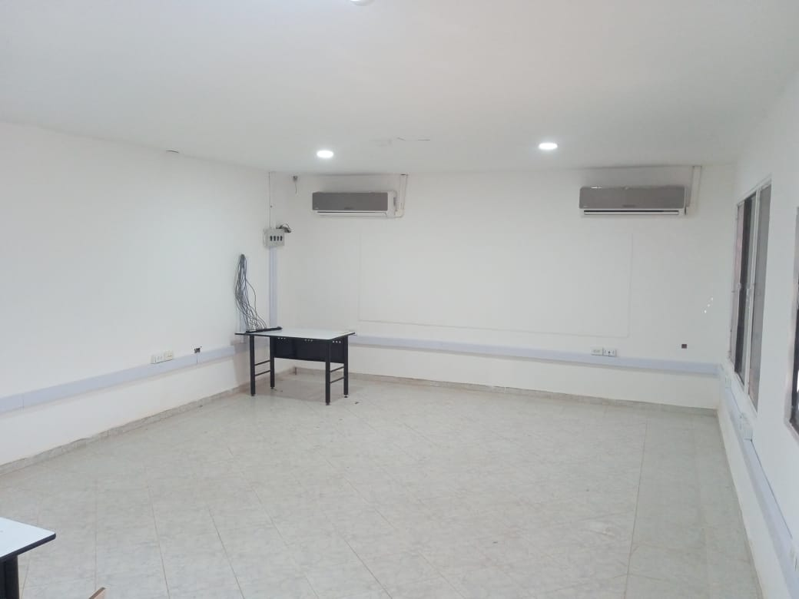

OBSERVACIONES |  |  |  |  |  |  |  | SUPERVISOR
DESCRIPCION |  |  |  | UBICACIÓN | UNIDAD | CANTIDAD | TOTAL

 |  |  |  |  |  |  |  | Firma
 |  |  |  |  |  |  |  | Nombre: | XXXXXXXXX
 |  |  |  |  |  |  |  | Cargo

